Standortbestimmungstool
Standortbestimmung mit dem „Gemeinschaftskompass“
 | 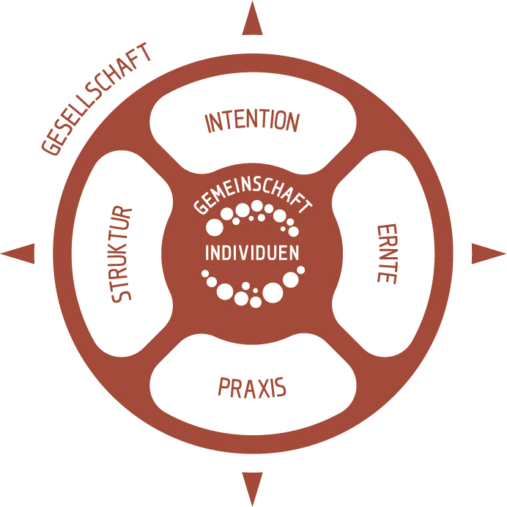
Aspekt | Unterpunkt | Frage | Antwort | Wert
Individuen | Selbstverantwortung | Die Gruppe besteht aus Menschen, die bereit sind, Verantwortung für ihren Anteil an Konflikten zu übernehmen. | Bitte auswählen! | 0
 |  | Die Gemeinschaft ermutigt die Mitglieder, Verantwortung zu übernehmen. | Bitte auswählen! | 0
 | Leben als Lernweg | Die Gruppe besteht aus Menschen, für die persönliches Wachstum an dem, was ihnen begegnet, wichtig ist. | Bitte auswählen! | 0
 |  | Die Gruppe hat Werkzeuge / Treffen, um Menschen in ihrem persönlichen Wachstum zu unterstützen. | Bitte auswählen! | 0
 | Persönlicher Hintergrund | Die Menschen sind sich bewusst, dass sie ihre ganz persönlichen Prägungen mit ins Projekt bringen. | Bitte auswählen! | 0
 |  | Die Gruppe hat Wege entwickelt, damit die Mitglieder von der Geschichte der Anderen erfahren, um größeres Verständnis füreinander zu erlangen. | Bitte auswählen! | 0
 | Persönliche Bedürfnisse | Die Gruppenmitglieder sind sich ihrer eigenen Bedürfnisse bewusst und übernehmen dafür Verantwortung. | Bitte auswählen! | 0
 |  | Die Gruppe respektiert die verschiedenen Bedürfnisse verschiedener Personen. | Bitte auswählen! | 0
 |  | Gesamtsumme Individuen |  | 0.0

Gemeinschaft | Kommunikationskultur | Es gibt Treffen, an denen Raum ist, sich als ganzen Menschen auch mit den eigenen Schwächen zu zeigen. | Bitte auswählen! | 0
 |  | Die Gruppe bildet sich aktiv weiter, um eine konstruktive und tiefe Kommunikationskultur zu entwickeln. | Bitte auswählen! | 0
 | Respekt | Es herrscht im Allgemeinen eine wohlwollende Kommunikations- und Konfliktkultur. | Bitte auswählen! | 0
 |  | Die Bedürfnisse und Verschiedenheit der Mitglieder werden achtsam behandelt. | Bitte auswählen! | 0
 | Konfliktkultur | Es gibt in der Gemeinschaft anerkannte Wege, Menschen bei der Bewältigung schwerwiegender Konflikte zu unterstützen. (Mediation, begleitete Gespräche, o.ä.) | Bitte auswählen! | 0
 |  | Alle Menschen sind damit zufrieden, welche Teilhabe sie an den Entscheidungen der Gemeinschaft haben. (Dafür fehlt: Konflikte werden iA konstruktiv angesprochen) | Bitte auswählen! | 0
 | Rangfragen | Es wird bewusst damit umgegangen, dass unterschiedliche Rollen in der Gemeinschaft unterschiedliche Entscheidungskompetenzen haben | Bitte auswählen! | 0
 |  | Kompetenz und Gestaltungswille darf sich entfalten, ist aber von der Gemeinschaft kontrollierbar. | Bitte auswählen! | 0
 |  | Gesamtsumme Gemeinschaft |  | 0.0

Intention | Ziel | Alle Projektmitglieder würden das gleiche sagen, wenn sie nach dem Hauptziel des Projektes gefragt werden. | Bitte auswählen! | 0
 |  | Das Hauptziel ist kurz und knackig formuliert und an geeigneter Stelle visualisiert. | Bitte auswählen! | 0
 | Werte | Es gibt eine bewusste, geteilte Wertebasis | Bitte auswählen! | 0
 |  | Über diese Wertebasis tauscht sich die Gruppe immer wieder bewusst aus. | Bitte auswählen! | 0
 | Details | Es gibt klare Vorstellungen von Teilprojekten, die in dem Projekt entstehen sollen. | Bitte auswählen! | 0
 |  | Ein Teil dieser Teilprojekte ist bereits realisiert oder wird gerade angegangen. | Bitte auswählen! | 0
 | Eckpunkte | Die wesentlichen Erwartungen an und „Einschränkungen“ für die Gruppemitglieder sind klar formuliert. | Bitte auswählen! | 0
 |  | Diese Eckpunkte sind alle von der ganzen Gruppe akzeptiert und werden nicht heimlich unterlaufen. | Bitte auswählen! | 0
 |  | Gesamtsumme Intention |  | 0.0

Struktur | Grenzen der Gruppe | Es ist allen Mitgliedern klar, wer Teil der Gruppe ist und wer nicht. | Bitte auswählen! | 0
 |  | Es gibt klare Prozedere zur Aufnahme in die Gruppe und auch zum Ausstieg. | Bitte auswählen! | 0
 | Entscheidungsfindung | Es gibt klare Festlegungen, wer oder welche Gruppe welche Entscheidungen nach welchen Regeln treffen darf. | Bitte auswählen! | 0
 |  | Die Individuen sind zufrieden mit den Regeln und dem Weg zur Entscheidungsfindung. | Bitte auswählen! | 0
 | Informationsfluss | Alle wesentlichen Informationen im Projekt sind transparent und für alle Mitglieder zugänglich. Es gibt von allen Entscheidungstreffen öffentliche Protokolle. | Bitte auswählen! | 0
 | Struktur der Treffen | Alle Treffen sind so gestaltet, dass sie für alle angenehm verlaufen und auch gemeinschaftsbildende Elemente beinhalten. | Bitte auswählen! | 0
 | Rechtsform und Eigentum | Immobilien sind in gemeinschaftlichem Eigentum. | Bitte auswählen! | 0
 |  | Die langfristigen Verpflichtungen sind in klaren, legalen Verträgen, festgelegt. | Bitte auswählen! | 0
 |  | Gesamtsumme Struktur |  | 0.0

Praxis
Welches sind die wesentlichen Praxisfelder des Projektes? Liste maximal 8 Felder auf – wenn ein Feld einen großen Teil der Arbeit einnimmt, nenne es mehrfach!
Beurteile dann die Kompetenzen, die in diesem Bereich vorhanden sind, mit Punkten zwischen „5“ - sehr gute Expertise und ausreichend Ausführende vorhanden bis „0“ - absolute Anfänger
 |  |  |  | Wert
 | Praxisfeld 1 | z.B. Bauen
 | Praxisfeld 2 | z.B. Verwaltung / Finanzen
 | Praxisfeld 3 | z.B. Öffentlichkeitsarbeit
 | Praxisfeld 4 | z.B. Garten
 | Praxisfeld 5 | z.B. Küche
 | Praxisfeld 6 | z.B. Energie
 | Praxisfeld 7
 | Praxisfeld 8
 |  | Gesamtsumme Praxis |  | 0.0

Ernte | Evaluation | Es wird nach allen größeren Schritten evaluiert, wie die Arbeit läuft und was verbessert werden kann. | Bitte auswählen! | 0
 |  | Es gibt eine Kultur, dass offenes Feedback gegeben wird, und Fehler konstruktiv angesprochen werden. | Bitte auswählen! | 0
 | Wertschätzung | Es gibt eine Kultur, dass Menschen sich spontan bedanken oder Wertschätzung für das ausdrücken, was andere tun. | Bitte auswählen! | 0
 |  | Es gehört zur Kultur des Projektes, Räume für Wertschätzung zu schaffen. | Bitte auswählen! | 0
 | Lernen | Die Gruppe sieht sich bewusst als eine lernende Organisation, die aus den Erfahrungen lernt. | Bitte auswählen! | 0
 |  | Die Einzelnen sind bereit, Feedback anzunehmen, und aus Erfahrungen zu lernen. | Bitte auswählen! | 0
 | Feiern | Erledigte Projekte oder besondere Erfolgsmomente werden mit besonderen Momenten oder einer kleinen Feier gewürdigt. | Bitte auswählen! | 0
 |  | Die Gruppe hat eigene Rituale und Feiern entwickelt und diese gehören zum Alltag des Projektes. | Bitte auswählen! | 0
 |  | Gesamtsumme Ernte |  | 0.0

Gesellschaft | Netzwerke | Das Projekt ist eingebunden in Netzwerke von ähnlich orientierten Projekten, die sich austauschen und voneinander lernen. | Bitte auswählen! | 0
 |  | Das Projekt ist eingebunden in lokale Netzwerke, in denen sehr unterschiedliche Menschen mit unterschiedlichen Ausrichtungen aktiv sind. | Bitte auswählen! | 0
 | Öffentliche Verwaltung | Das Projekt kennt die Zuständigen in Politik und Verwaltung. | Bitte auswählen! | 0
 |  | Das Projekt hat eine gute Zusammenarbeit mit (manchen aus) Politik und Verwaltung entwickelt. | Bitte auswählen! | 0
 | Partner | Das Projekt hat Partner, mit denen manche Projekte gemeinsam angegangen werden. | Bitte auswählen! | 0
 |  | Die Zusammenarbeit mit diesen Partnern ist von gegenseitigem Vertrauen geprägt. | Bitte auswählen! | 0
 | Nachbarn | Das Projekt ist in der Nahumgebung akzeptiert. | Bitte auswählen! | 0
 |  | Es wird aktiv auf die Nachbarn zugegangen, um die Integration und Kooperation zu fördern. | Bitte auswählen! | 0
 |  | Gesamtsumme Gesellschaft |  | 0.0

 | Bewertung des Projektes im Aspekt

 | Individuen | 0.0
 | Gemeinschaft | 0.0
 | Intention | 0.0
 | Struktur | 0.0
 | Praxis | 0.0
 | Ernte | 0.0
 | Gesellschaft | 0.0

 | Bewertungsschema: | 5 = ausgezeichnet
 |  | 4 = gut
 |  | 3 = okay
 |  | 2 = schwach
 |  | 1 = schlecht
Projektbewertung
Eva Stützel - Sieben Linden - D - 38489 Beetzendorf www.gemeinschaftskompass.de - Tel.: 039000-51237 eva.stuetzel@gemeinschaftskompass.de creative commons licence

